상품제안서
[바쏘] 와이드 맥시멈 이중구조 텀블러 450ml | 상품코드: F32567

 |  |  |  |  |  |  | 02-412-0044 | www.easy1.co.kr
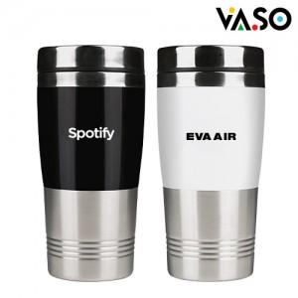

【상세/제작정보】 | <p><span style="font-size: 14pt;"><b>* 배송비 - 한박스 30개 / 4500원 별도</b></span></p>

【인쇄/포장옵션】 | 실크, 레이저, 컬러필름인쇄 / 포장지포장

【공급단가】 | 수량 | 70~ | 300~ | 500~ | 1,000~ | 3,000~
*VAT별도 | 단가 | 3,500원 | 3,330원 | 3,240원 | 3,180원 | 3,120원

【상품 URL】 | https://dev.easy1.co.kr:443/src/goods_detail.php?gdno=32567

